PGO PROVEEDORES
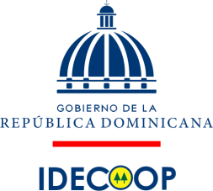

INSTITUTO DE DESARROLLO Y CREDITO COOPERATIVO
PAGO A PROVEEDORES
DESDE 01 AL 31 DE ENERO 2026
VALORES (RD$)

RNC | PROVEEDOR | CONCEPTO | FACTURA NO. | LIBRAMIENTO / CHEQUE | FECHA FACTURA | MONTO FACTURADO | FECHA FIN FACTURA | PAGADO A LA FECHA | MONTO PENDIENTE | ESTADO
13244452 | KPM COMERCIAL SRL | INSTALACION, LOGOS IMPRESOS, Y DESMONTURA | B1500000016 | CK NO.0918 | 2025-12-12 | 238,950.00 | 2025-12-31 |  | 238,950.00 | PAGADO

TOTAL |  |  |  |  |  | 238,950.00 |  | - | 238,950.00

Licda.Yafreissy Torres |  |  | Licda. Bernarda Gómez |  |  |  |  | Licda. Suanny Colon
Preparado por |  |  | Aprobado por |  |  |  |  | Revisado Por

